角色卡
 | 40 | 30 | 30 | 20 | 30 | 80 | 50
阵营 |  |  | 外貌描述 |  |  | 肖像 |  |  | 资源上限 | 特攻列表
秩序-善 |  |  |  |  |  | 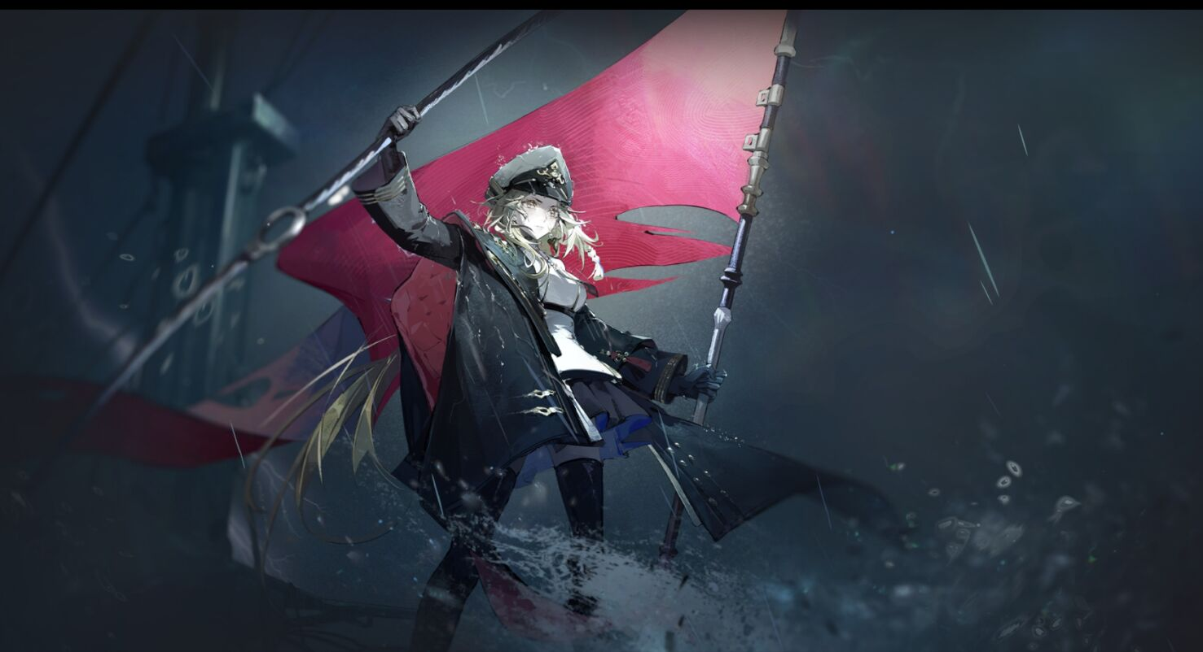 |  |  | 29 | 职阶 |  | Shielder
 |  |  |  |  |  |  |  |  |  | 灵基 |  | 幻灵
令咒 |  |  |  |  |  |  |  |  | 剩余资源 | 阵营 |  | 秩序-善
 |  |  |  |  |  |  |  |  | 0 | 特性 |  | 人型 | 0
 |  |  |  |  |  |  |  |  |  |  |  | 0 | 0
 |  |  |  |  |  |  |  |  | 花费资源 | 时代 |  | 过去
 |  |  | 职阶 | Shielder |  |  |  |  | 29 | 隐属 |  | 地属性
 |  |  | 灵基 | 幻灵 |  |  |  |  |  | 性别 |  | 女
 |  |  | 特性 | 人型 |  |  |  |  | 扩容 | 体型 |  | 通常
 |  |  |  |  |  |  |  |  | 2 | 注释
 |  |  | 体型 | 通常 |  |  |  |  |  | 特攻列表不会也不能为其他角色所获取。
 | 等级 | 筋力 | 耐久 | 敏捷 | 魔力 | 幸运 | 宝具 | 属性点数 | RP补正
合计 | 40 | 30 | 30 | 20 | 30 | 80 | 50 | 120 | 5
职阶 |  | 20 | 20 | 0 | 10 | 20 | 0 | 70
分配 | 40 | 10 | 10 | 20 | 20 | 60 | 50 | 剩余点数 | 基础上限
补正 |  |  |  |  |  |  |  | 0 | 60
职阶技能 |  |  |  |  |  |  |  |  |  | 宝具
模板 | 己阵防御 |  | 等级 | E级(本职) | 扩容 |  | 资源 | 0 |  | 模板 | 吾将远征，鹦鹉螺的大冲角 |  | 等级 | B级 | 扩容 |  | 资源 | 4
名称 | 溟海引航 |  | 类型 | 职阶 |  | 回转 | 6点 | 6点 |  | 名称 | 沉默于远海，诺第留斯号的守望 |  | 类型 | 对人宝具 |  | 回转 | 0点 | 0点
 |  |  | 发动时机 | 战斗开始时 |  | 魔力消耗 | 0点 | 每次 |  |  |  |  | 发动时机 | 常驻 |  | 魔力消耗 | 20点 | 每日
效果 | 赋予己方战斗位中除自身外的至多[1]名单位单位[保护]，记录通过[保护]的效果转移到自身的惩罚，根据记录的的惩罚值减少至多[10]点的自身受到的惩罚，此效果仅会影响受到记录的惩罚。 |  |  |  |  |  |  |  |  | 效果 | [主力位][骑乘] 自身获得[抗性无效：恐惧]，仅能对敌方[主力位]进行[冲锋] 此宝具根据自身在本场战斗中进行的最后1次[冲锋]结果产生效果： 1.自身[冲锋]失败时，移除双方[主力位]等级带来的胜率，并赋予敌方[主力位][-等同于其等级%]的胜率惩罚，此胜率惩罚至多=[-40%]。 2.自身[冲锋]成功时，若目标等级高于自身则赋予目标[-20%]的胜率惩罚，在主要工序开始时，[战斗属性]中每存在1项[劣势]则使此胜率惩罚的数值提升[20%]。 注.若[冲锋目标[筋力][耐久][敏捷]3项属性的总值≥270]或具有[巨大]特性则本场战斗中自身额外获得[无敌贯通]。

背景 | |海, 黑洞般幽邃，诺第留斯号正向更深处行驶着。-驶向深海、驶向绝望。 恐惧、谵妄、死......将被这片死寂吞没。 |领航旗帜残破鲜红， 她立于船头:「我必会将船只， 引领向正确的航向。」一驶向深海、 驶向希望。 崭新的航向!伟大神国绝非幻梦！ |  |  |  |  |  |  |  |  | 背景 | 这是本该是一场充满欢笑的航行， 豪华的游轮横渡大西洋，载着战利品，载着人们征服海洋的野望。但海洋有自己的脾气，在远超理解的恐怖与未知面前，人类，终究渺小如蝼蚁！ 诺第留斯号 ，她的第一艘船，也是最后一艘船 12岁上船，16岁开始学习引航知识，22岁正式接手诺第留斯号 在绝望的黑暗中 诺第留斯号最终会沉默，所有人都将葬身于无光的海底，这是结局 但，只要她还在这艘船上，他就还是领航员 哪怕诺第留斯号成为幽灵船，哪怕自身也早已沉没于海底，自身依旧守望着这艘船，直至永远

模板 |  |  | 等级 |  | 扩容 |  | 资源 | 0 |  | 模板 | 恶龙之血凯 |  | 等级 | A级 | 扩容 | 2 | 资源 | 5
名称 |  |  | 类型 |  |  | 回转 |  |  |  | 名称 | 钥令—不灭的雷光 |  | 类型 | 对人宝具 |  | 回转 | 0点 | 0点
 |  |  | 发动时机 |  |  | 魔力消耗 |  | 每次 |  |  |  |  | 发动时机 | 常驻 |  | 魔力消耗 | 25点 | 每日
效果 |  |  |  |  |  |  |  |  |  | 效果 | 自身常驻获得[特性赋予：龙种] 建卡时，破除自身保有的[对魔力]，因此效果破除技能时自身额外获得[1]点RP； 当自身被选作敌方单位的技能或宝具的效果目标或受到其效果影响时，令此技能或宝具的效果对自身下降[4]级，若因此宝具导致其效果等级降低，但其效果未存在相应模板时使用最低等级生效，若其效果等级降低至不足[E]级则令其无效化，且不会返还发动消耗。 注.若敌方战斗位中的单位知悉自身的[真名]或曾对自身发起成功的[资料分析]，则此宝具对其自阵营单位的技能和宝具产生的效果下降[1]级。 注.若敌方战斗位中的任意单位保有[屠龙]技能，则此宝具暂时失效。

背景 |  |  |  |  |  |  |  |  |  | 背景 | 燃烧，燃烧，燃烧。 哪怕骨血已沸腾，哪怕皮肉已焦糊，也要榨干身体里的最后一滴血夜，绽放光明。 因为这黑暗中，我是唯一的指引。

模板 |  |  | 等级 |  | 扩容 |  | 资源 | 0 |  | 模板 |  |  | 等级 |  | 扩容 |  | 资源 | 0
名称 |  |  | 类型 |  |  | 回转 |  |  |  | 名称 |  |  | 类型 |  |  | 回转
 |  |  | 发动时机 |  |  | 魔力消耗 |  |  |  |  |  |  | 发动时机 |  |  | 魔力消耗 |  | 每次
效果 |  |  |  |  |  |  |  |  |  | 效果

背景 |  |  |  |  |  |  |  |  |  | 背景

保有技能 |  |  |  |  |  |  |  |  |  | 礼装
模板 | 王途踏破 |  | 等级 | EX级 | 扩容 |  | 资源 | 7 |  | 模板 |  |  | 等级 | / | 扩容 |  | 资源
名称 | 圣火的引航 |  | 类型 | 荣冠 |  | 回转 | 0点 | 0点 |  | 名称 |  |  | 类型 |  |  | 回转
 |  |  | 发动时机 | 常驻 |  | 魔力消耗 | 0点 | 每日 |  |  |  |  | 发动时机 |  |  | 魔力消耗
效果 | 建卡时选择[6]项特质记录： 1.无法进行[魂食]，在发生[魂食暴露]时必须[介入]并[袭击]魂食单位，且与[混沌恶]单位发生[交流]时会立刻知悉并对敌方宣言[袭击]； 2.全部战斗工序中必须解放符合时机且不处于回转的自身宝具，且无法在敌方解放宝具的工序内宣言撤退； 3.无法对[女性]单位宣言袭击，且无法介入袭击方参与到与敌方的战斗中； 4.无法破弃任何契约，进行语言类角色扮演时全部发言必须从在角色视角为真； 5.无法对未参战单位宣言[冲锋]，若敌方[主力位]首次与自身战斗则无法宣言[死斗]； 6.仅能宣言[破袭]或[强击]作为战术，且在最终胜率未=[0%]时无法在最终工序内撤退； 自身处于主力位时获得[+记录特质数*15%]的胜率补正，若自身未违背任意特质则额外获得[+15%]的胜率补正。 注.自身违背生效特质时，移除对应记录。 |  |  |  |  |  |  |  |  | 效果 | （建卡时，从者无法持有礼装）

背景 | 「 我们用凡俗的铜与铁，丈量星辰的轨迹，但无尽的深渊有自己的算法，阴晴不定。 逐渐沉没的游轮里，克珀珊特吟诵起《领航员挽歌》 她早已知晓自己的命运，也早已选择自己的命运，因此对面死亡，她没有恐惧，只有平静 平静地燃烧，平静地完成最后一次的领航。 但焚烧的火光太过炽热，她看不见前路，发不出声音，也无法挥舞旗帜，这样残缺的指引下，船只是否能够正确航行? 她不知道，并因此产生出恐惧与忧虑。 这时《领航员挽歌》给出了指引:「年轻的领航员啊，你终将被咸水拥入怀中，化为引路的磷火。 引路的磷火?克珀珊特沉默。姚确实听闻过在水手间流传的圣艾尔摩之火的故事，然而区区凡人之躯，如何化为照亮人世的圣火? 但即便希望渺茫，克珀珊特也在内心中不断祈求:祈求自己能够履行职责，完成最后的指引工作。 除了克珀珊特自己，没有人能够听到这祈求，但这已经足够了 黑暗中，银芯以融蚀浆为养料，迸发出强烈的光芒，实现了她最后的心愿。 「潮汐黑册将记载你的名讳，令咆哮的怒涛为你奏响永恒的安魂曲。 她最终如《领航员挽歌》所言，死亡于大海 但她又超越了《领航员挽歌》。那是人类领航员面对大海时的狂妄与劝诚，而如今，她已成为圣艾尔摩之火，永恒指引船只。 |  |  |  |  |  |  |  |  | 背景

模板 | 打开的是梦想之门 |  | 等级 | EX级 | 扩容 |  | 资源 | 7 |  | 模板 |  |  | 等级 | / | 扩容 |  | 资源
名称 | 照彻渊海的引航 |  | 类型 | 天赋 |  | 回转 | 6点 | 6点 |  | 名称 |  |  | 类型 |  |  | 回转
 |  |  | 发动时机 | 战斗开始时 |  | 魔力消耗 | 0点 | 每次 |  |  |  |  | 发动时机 |  |  | 魔力消耗
效果 | [主力位] 发动时，自身获得[抗性无效：恐惧]与[筋力][耐久][敏捷]3项属性[+20]点的属性补正，本场战斗中若[敌方[主力位]等级>自身等级]则赋予自身[双方[主力位]等级差值]的胜率补正，若因此效果获得的胜率补正基础值高于[+40%]则其补正值减半； 允许在发动时宣言，使此技能提供的属性补正翻倍并将其总值转化作等值的[幸运]属性补正，且在本场战斗中赋予自身[+当前[幸运]属性值/2%]的胜率补正。 注.额外宣言时自身[幸运]属性不计入[战斗属性]。 |  |  |  |  |  |  |  |  | 效果

背景 | 云层会告知气候的变化，波浪会诉说洋流的变迁，但当风暴真正来临时再庞大的巨轮，都只能无助地随波逐流。 此时，领航员的测算、指引，是所有幸存者最后的退路。 因此履行自己的职责吧，哪怕雷电劈身，也要于痛苦中，绽放出一丝光明，指引海岸的方向。 那是你必须完成的使命。 |  |  |  |  |  |  |  |  | 背景

模板 | 阴阳交汇 |  | 等级 | B级 | 扩容 |  | 资源 | 4 |  | 模板 |  |  | 等级 | / | 扩容 |  | 资源
名称 | 混沌旗帜 |  | 类型 | 技艺 |  | 回转 | 0点 | 0点 |  | 名称 |  |  | 类型 |  |  | 回转
 |  |  | 发动时机 | 常驻 |  | 魔力消耗 | 0点 | 每日 |  |  |  |  | 发动时机 |  |  | 魔力消耗
效果 | [主力位] 常驻赋予自身[-战斗属性对抗为己方产生的基础胜率%]的胜率惩罚，并常驻赋予敌方主力位[-战斗属性对抗为敌方产生的基础胜率%]的胜率惩罚； 随时允许宣言将本场战斗中此技能赋予的胜率惩罚转化作等值的胜率补正。 注.此技能产生的胜率修正无法被移除或削减。 |  |  |  |  |  |  |  |  | 效果

背景 | 旗帜是领航员的语言，也是领航员的墓志铭。当船只沉没，打捞者会从旗帜的残骸里，解读出我留下的最后讯息。旗语是通用的，同时，旗语也是私密的。 在意识跨越维度门扉，得见「袖」之时，克珀珊特就被赐予了特殊的旗语。 每一次亵渎地挥舞，都是在响应那伟大存在的呼唤。 |  |  |  |  |  |  |  |  | 背景

